Цель 1 (Goal 1)
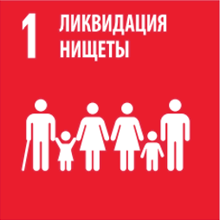
 |  | Цель 1. Повсеместная ликвидация нищеты во всех ее формах

1.1.1 | Доля населения, живущего за международной чертой бедности, в разбивке по полу, возрасту, статусу занятости и месту проживания (городское/сельское)
1.2.1 | Доля населения страны, живущего за официальной чертой бедности, в разбивке по полу и возрасту
1.2.2 | Доля мужчин, женщин и детей всех возрастов, живущих в нищете во всех ее проявлениях, согласно национальным определениям
1.3.1 | Доля населения, охватываемого минимальным уровнем/системами социальной защиты, в разбивке по полу, с выделением детей, безработных, пожилых, инвалидов, беременных, новорожденных, лиц, получивших трудовое увечье, и бедных и уязвимых
1.4.1 | Доля населения, живущего в домохозяйствах с доступом к базовым услугам
1.5.1 | Число погибших, пропавших без вести и пострадавших в результате бедствий на 100 000 чел.
1.5.2 | Прямые экономические потери от бедствий в процентном отношении к мировому валовому внутреннему продукту (ВВП)
1.5.3 | Число стран, принявших и осуществляющих национальные стратегии снижения риска бедствий в соответствии с Сендайской рамочной программой по снижению риска бедствий на 2015–2030 годы
1.a.2 | Доля расходов на основные услуги (образование, здравоохранение и социальную защиту) в общей сумме государственных расходов

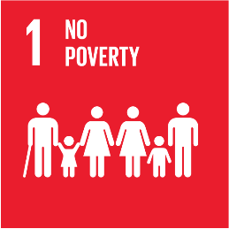
 |  | Goal 1. End poverty in all its forms everywhere

1.1.1 | Proportion of the population living below the international poverty line by sex, age, employment status and geographic location (urban/rural)
1.2.1 | Proportion of population living below the national poverty line, by sex and age
1.2.2 | Proportion of men, women and children of all ages living in poverty in all its dimensions according to national definitions
1.3.1 | Proportion of population covered by social protection floors/systems, by sex, distinguishing children, unemployed persons, older persons, persons with disabilities, pregnant women, newborns, work-injury victims and the poor and the vulnerable
1.4.1 | Proportion of population living in households with access to basic services
1.5.1 | Number of deaths, missing persons and directly affected persons attributed to disasters per 100,000 population
1.5.2 | Direct economic loss attributed to disasters in relation to global gross domestic product (GDP)
1.5.3 | Number of countries that adopt and implement national disaster risk reduction strategies in line with the Sendai Framework for Disaster Risk Reduction 2015–2030
1.a.2 | Proportion of total government spending on essential services (education, health and social protection)

